شپاس
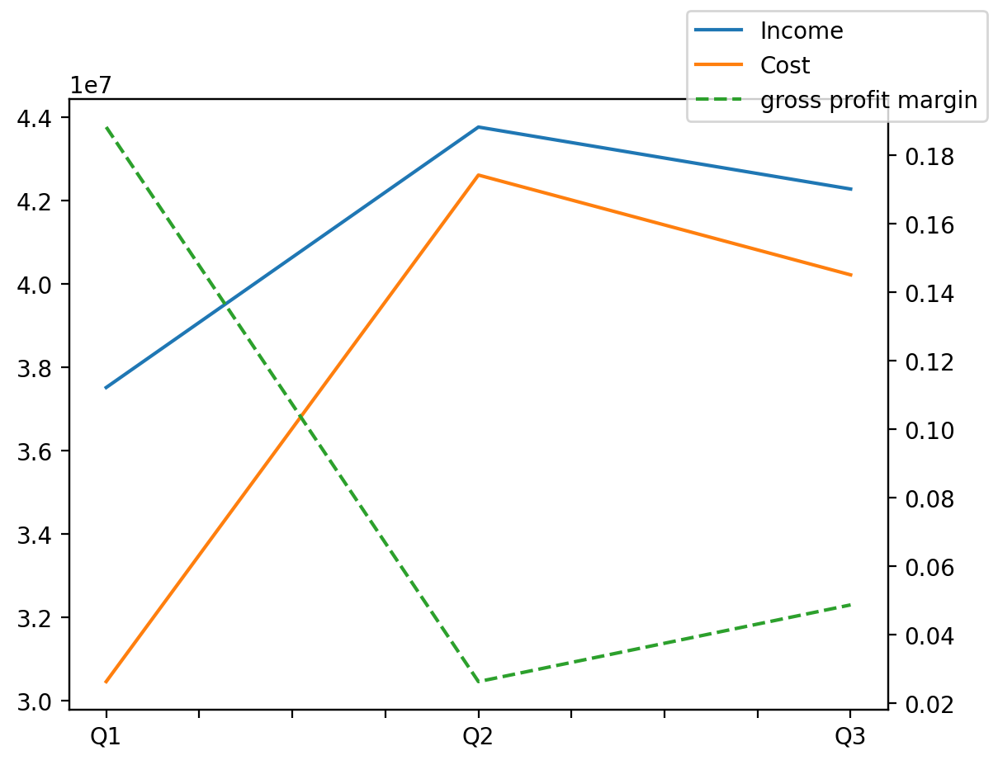
140214011401 | Q1 | Q2 | Q3 | Y | Q4 | Q2 / Q1 | Q3 / Q2
درآمد های عملیاتی | 37512038 | 43765949 | 42277698 |  |  | 0.16671744148 | -0.034004769324
بهای تمام شده | -30449544 | -42613187 | -40216908 |  |  | 0.3994688065 | -0.056233273517
سود(زیان)ناخالص | 7062494 | 1152762 | 2060790 |  |  | -0.83677692328 | 0.78769772078
هزینه های عمومی اداری فروش | -368505 | -463728 | -414453 |  |  | 0.25840354948 | -0.1062584101
سود(زیان)عملیاتی | 4501227 | 2908747 | 1669151 |  |  | -0.35378797826 | -0.42616150528
سایر درآمدهای غیر عملیاتی | 1353140 | 1682656 | 1832084 |  |  | 0.24351951757 | 0.088804841869
سود(زیان)خالص | 3833471 | 2616651 | 673696 |  |  | -0.31741990483 | -0.742535019
مواد مستقیم مصرفی | 31582047 | 37458117 | 39096905 |  |  | 0.18605728755 | 0.043749876696
سربارتوليد | 1844197 | 2548632 | 2318663 |  |  | 0.38197383468 | -0.090232328559

